Worksheet
GASTOS AEREOS
Clientes Villatours

2019-07-05 - 2019-07-05
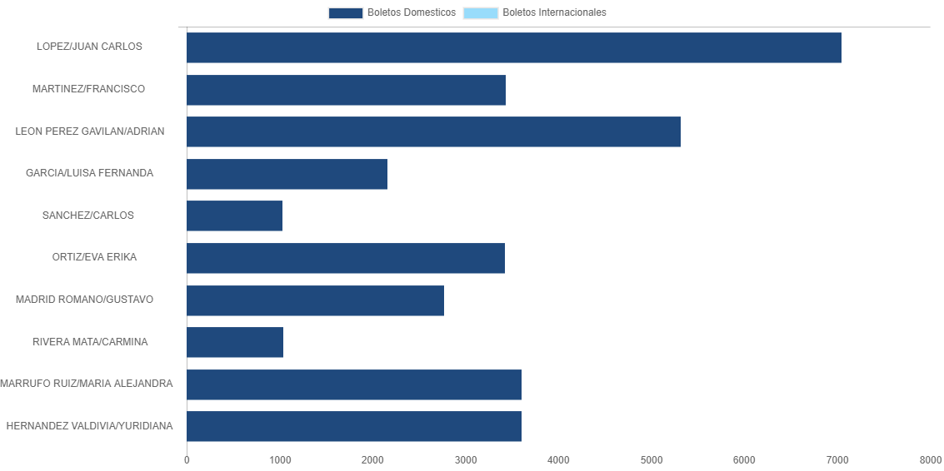

PASAJERO | CANT | TARIFA/Pesos | %Part
LOPEZ/JUAN CARLOS | 2 | 7,041 | 21.07%
MARTINEZ/FRANCISCO | 1 | 3,428 | 10.26%
LEON PEREZ GAVILAN/ADRIAN | 1 | 5,316 | 15.91%
GARCIA/LUISA FERNANDA | 1 | 2,160 | 6.46%
SANCHEZ/CARLOS | 1 | 1,030 | 3.08%
ORTIZ/EVA ERIKA | 1 | 3,420 | 10.24%
MADRID ROMANO/GUSTAVO | 1 | 2,767 | 8.28%
RIVERA MATA/CARMINA | 1 | 1,040 | 3.11%
MARRUFO RUIZ/MARIA ALEJANDRA | 1 | 3,605 | 10.79%
HERNANDEZ VALDIVIA/YURIDIANA | 1 | 3,605 | 10.79%
Total BOLETOS DOMESTICOS | 11 | 33,412 | 100.00%
El consumo es la tarifa antes de impuestos de iva y tua.
El consumo es de tarifa de servicios de vuelos.(No cargos por cambios y revisados)
Cantidades en Pesos Mexicanos

